Sheet1
ID | ชื่อยาความดันโลหิตสูง(ยี่ห้อยา_ชื่อยา) | รูปยา | ชื่อยี่ห้อยา | ชื่อยี่ห้อยา(ซ้ำ) | สรรพคุณ
1 | Ambes_Amlodipine |  | Ambes |  | ใช้รักษา โรคความดันโลหิตสูง (Hypertension)ช่วยลดความดันโลหิตลง ลดความเสี่ยงโรคหลอดเลือดสมอง หัวใจ และไต
2 | AmlDac_Amlodipine |  | AmlDac |  | ช่วยลดความเสี่ยงการเกิดภาวะแทรกซ้อนจากความดันสูง เช่น โรคหลอดเลือดสมอง หัวใจล้มเหลว หัวใจขาดเลือด
3 | Amlodipine_Amiodipinebesylate | 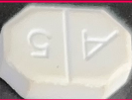 | Amlodipine |  | รักษา ความดันโลหิตสูง (Hypertension) ช่วยลดความเสี่ยงโรคหัวใจ, หลอดเลือดสมอง (Stroke)
4 | Anapril_EnlaprilMaleate |  | Anapril |  | ลดความดันโลหิตสูง (Hypertension) ยับยั้งเอนไซม์ ACE ลดการเปลี่ยน Angiotensin I → Angiotensin II ทำให้หลอดเลือดขยายตัว ลดความดันโลหิต
5 | Apolets_ColpidogrelBisulfateEquivalent | 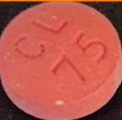 | Apolets |  | ป้องกันโรคหัวใจและหลอดเลือด ใช้ลดความเสี่ยงของ หัวใจวาย (Myocardial Infarction) หรือ โรคหลอดเลือดหัวใจตีบ
6 | Apreszine_HydralazinHCI |  | Apreszine |  | รักษาความดันโลหิตสูง (Hypertension)ช่วยลดความดันโลหิตโดยการขยายหลอดเลือดแดง ทำให้หัวใจสามารถปั๊มเลือดได้ง่ายขึ้น
7 | Betalol_Propranolol | 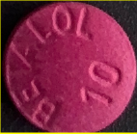 | Betalol |  | ลดความดันโลหิต (Hypertension) รักษาอาการหัวใจเต้นผิดจังหวะ (Arrhythmias) ป้องกันโรคหัวใจขาดเลือด (Angina)
8 | Caduet_AmlodipineAtorvastatin |  | Caduet |  | ใช้รักษา ความดันโลหิตสูง (Hypertension) ช่วยป้องกันอาการเจ็บหน้าอก (Angina)
9 | Caraten25_Carvedilol |  | Caraten25 | ซ้ำ | ลดความดันโลหิตโดยการลดอัตราการเต้นของหัวใจและขยายหลอดเลือด
10 | Caraten_Carvedilol |  | Caraten | ซ้ำ | ช่วยลดความดันโลหิตโดยการขยายหลอดเลือดและลดอัตราการเต้นของหัวใจ
11 | Cardeloc_MetoprololTarkrate |  | Cardeloc |  | ยาจะช่วยลดแรงดันเลือดโดยลดอัตราการเต้นของหัวใจและปริมาณเลือดที่หัวใจบีบออก
12 | Cardenol_PropranololHydrochloride |  | Cardenol |  | ช่วยลดแรงดันเลือดในหลอดเลือด ทำให้หัวใจทำงานเบาลง
13 | Cardoxa_Doxazosinmesylate |  | Cardoxa |  | ช่วยขยายหลอดเลือด ทำให้ความดันเลือดลดลง
14 | Cardura_DoxazosinMesylate | 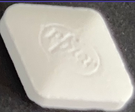 | Cardura |  | ลดความดันโลหิตโดยการขยายหลอดเลือด
15 | Carxasin_Doxazosin |  | Carxasin |  | ช่วยให้หลอดเลือดคลายตัว ทำให้ความดันโลหิตลดลง
16 | Catenol_AtenololTabletsBP | 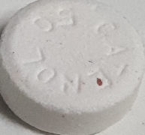 | Catenol |  | ช่วยลดแรงดันโลหิตโดยการทำให้หัวใจเต้นช้าลงและลดแรงบีบตัวของหัวใจ
17 | Cazosin_Doxazosin |  | Cazosin |  | ลดความดันโลหิตสูง
18 | CesolineW_HydralazineHCI |  | CesolineW |  | ทำให้หลอดเลือดแดงขยายตัว ลดความต้านทานของหลอดเลือด ลดความดันโลหิต
19 | Chloras_AtorvastatinCalcium | 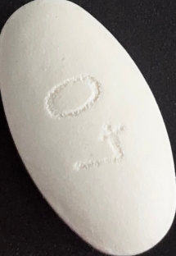 | Chloras |  | ลดคอเลสเตอรอล LDL และไตรกลีเซอไรด์ เพิ่ม HDL (คอเลสเตอรอลดี) ลดความเสี่ยงโรคหัวใจและหลอดเลือด เช่น โรคหลอดเลือดหัวใจตีบ โรคหลอดเลือดสมอง ใช้ ควบคุมไขมันในเลือดในผู้ป่วยที่มีภาวะไขมันในเลือดสูง (Hyperlipidemia)
20 | Coaprovel_Hydrochlorothiazide |  | Coaprovel |  | ลดแรงต้านการไหลเวียนเลือด ทำให้ความดันโลหิตลดลง
21 | Dilizem_DittiazemHCI | 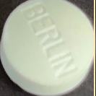 | Dilizem |  | ขยายหลอดเลือด ทำให้เลือดไหลเวียนได้ดีขึ้น ลดแรงต้านในหลอดเลือด → ลดความดันโลหิต
22 | Enalapril_EnalarilMaleate | 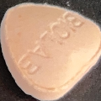 | Enalapril |  | ช่วยขยายหลอดเลือด ทำให้เลือดไหลเวียนง่าย ลดแรงดันในหลอดเลือด ช่วยลดภาระการทำงานของหัวใจ และลดอาการเหนื่อยง่ายหรือบวมจากหัวใจล้มเหลว
23 | Enaril_EnalaprilMaleate | 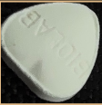 | Enaril |  | ช่วยขยายหลอดเลือด ทำให้ความดันเลือดลดลง
24 | GpoHctz_Hydrocholrothiazide |  | GpoHctz |  | ช่วยลดปริมาณน้ำและเกลือโซเดียมในร่างกาย ทำให้ความดันโลหิตลดลงอย่างต่อเนื่อง
25 | Lasix_Furosemide | 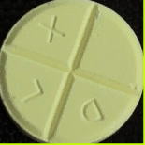 | Lasix |  | ลดความดันโลหิตสูง
26 | Losartan_LoosartanPotassium |  | Losartan |  | ทำให้หลอดเลือดขยายตัว ลดแรงดันเลือดในร่างกาย ลดความเสี่ยงต่อโรคหัวใจและหลอดเลือด เช่น โรคหลอดเลือดสมอง
27 | Nebilet_nebivolol |  | Nebilet |  | ช่วยลดความดันโลหิตโดยการลดอัตราการเต้นของหัวใจและการบีบตัวของหัวใจ ทำให้หัวใจทำงานเบาลง ช่วยปรับปรุงการทำงานของหัวใจในผู้ป่วยที่มีภาวะหัวใจล้มเหลวเรื้อรัง ช่วยควบคุมอัตราการเต้นของหัวใจให้เป็นปกติ
28 | Novartis_CoDiovan |  | Novartis | ซ้ำ | การควบคุมความดันโลหิตด้วย Co-Diovan ช่วยลดความเสี่ยงของโรคหลอดเลือดสมอง หัวใจวาย และโรคไต
29 | Novartis_ValsrtanDiovan | 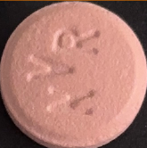 | Novartis | ซ้ำ | ช่วยลดความดันเลือด ทำให้หัวใจทำงานง่ายขึ้น ลดความเสี่ยงต่อโรคหลอดเลือดหัวใจและสมอง
30 | OLmmEtec_OlmesartanMedoxomiltablet | 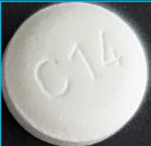 | OLmmEtec |  | ช่วยขยายหลอดเลือด ทำให้เลือดไหลเวียนสะดวก ลดแรงดันในหลอดเลือด
31 | Prenolol_Henolol | 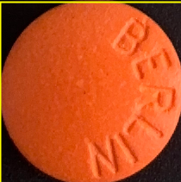 | Prenolol |  | ลดความดันโลหิตโดยลดอัตราการเต้นของหัวใจและแรงบีบตัวของหัวใจ
32 | SiamLopress_PrazosinAsHCI | 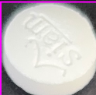 | SiamLopress |  | ยาจะช่วยขยายหลอดเลือด ทำให้เลือดไหลสะดวกขึ้น ลดแรงดันในหลอดเลือด
33 | Takeda_Madiplot | 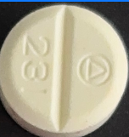 | Takeda |  | ช่วยลดความดันโลหิตโดยการขยายหลอดเลือดแดง ทำให้เลือดไหลเวียนได้สะดวกขึ้น
34 | Tanzaril_LosartanPotassium | 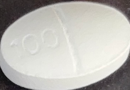 | Tanzaril |  | ช่วยลดความดันโลหิตโดยการขยายหลอดเลือด ทำให้หัวใจทำงานน้อยลง
35 | Xarator_Tabletorvastatn | 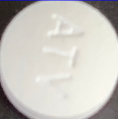 | Xarator |  | ใช้ในการรักษาภาวะไขมันในเลือดสูงและลดความเสี่ยงของโรคหัวใจและหลอดเลือด
36 | XatralXl_Alfuzosin |  | XatralXI |  | ลดความดันในท่อปัสสาวะโดยผ่อนคลายกล้ามเนื้อเรียบของต่อมลูกหมากและท่อปัสสาวะ

